CollectiveAccess
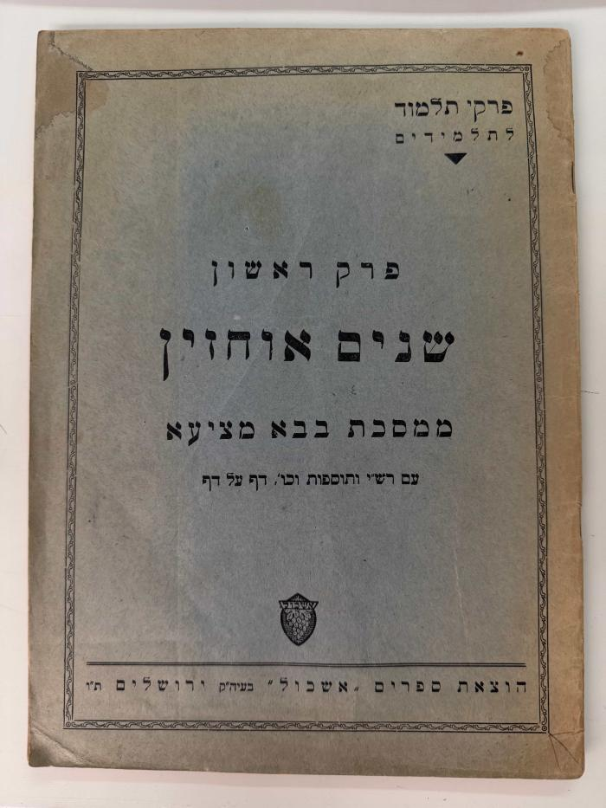
Image | Object | Description | Date
 | Abrégé du Choulhan Aroukh complet (BR13595)
 | Chapitres du Talmud pour les élèves (BR13564)
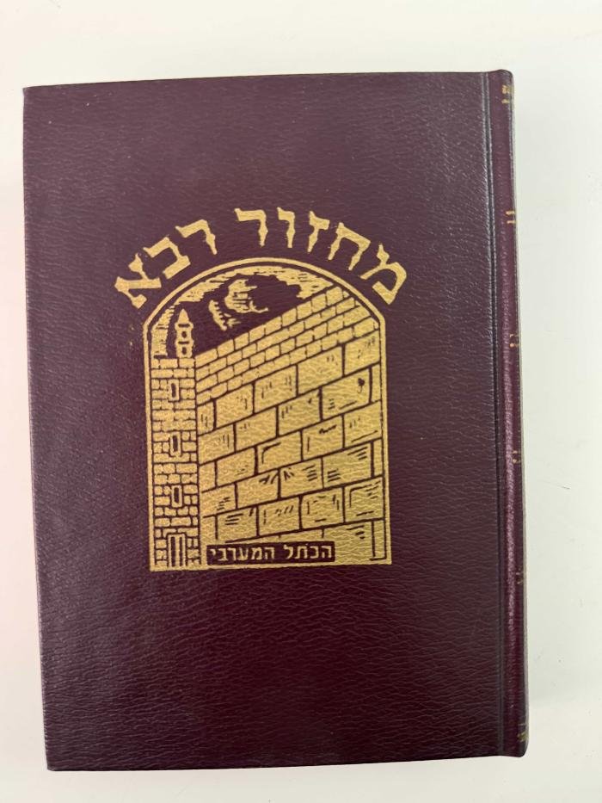
 | Grand Mahzor. Roch Hachana, rite ashkénaze. (BR13540)
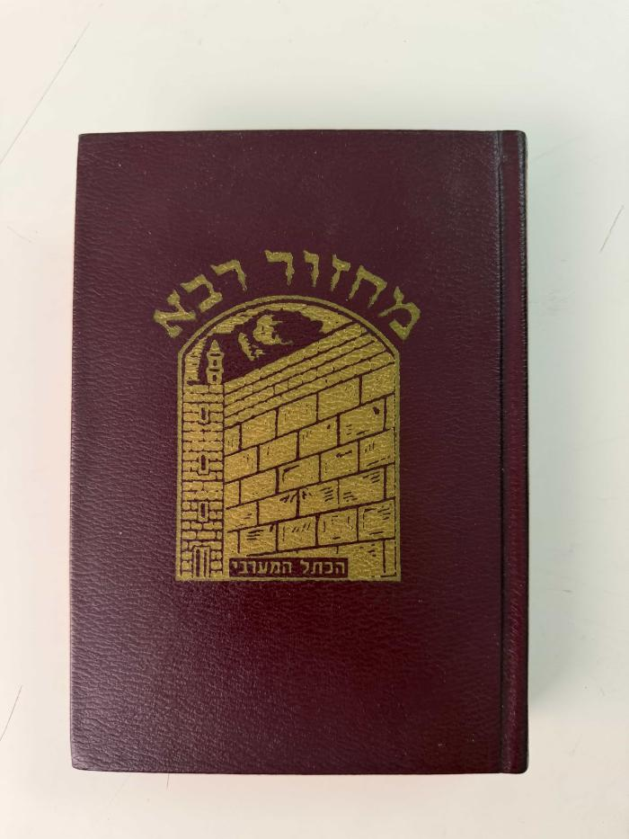
 | Grand Mahzor. Yom Kippour, rite ashkénaze. (BR13541)
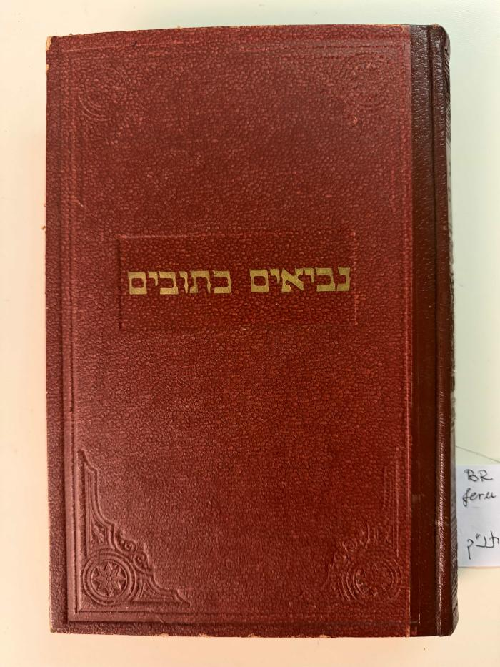
 | Livre de Daniel, Esdras et Néhémie (BR13552)
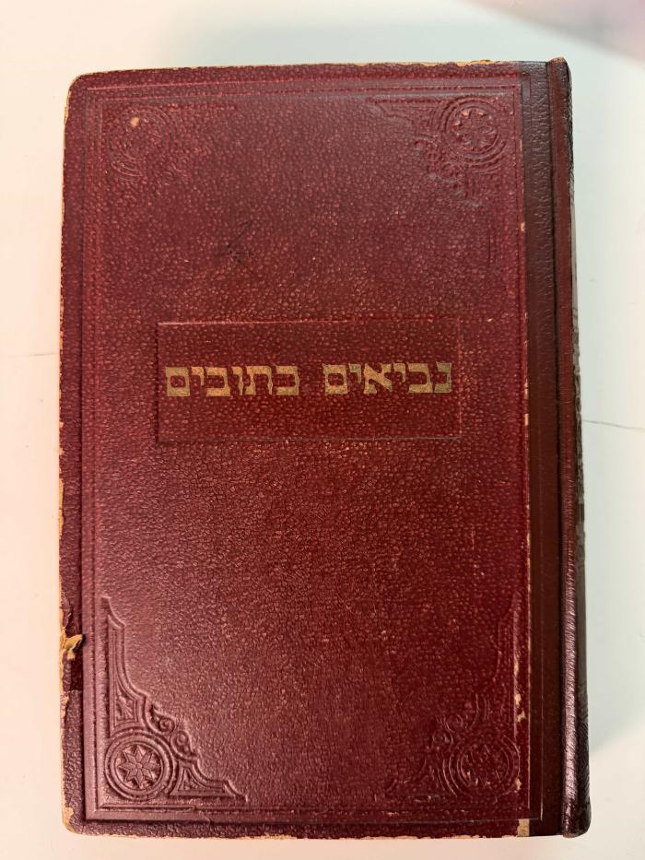
 | Livre de Jérémie, avec le commentaire de Rachi (BR13578)
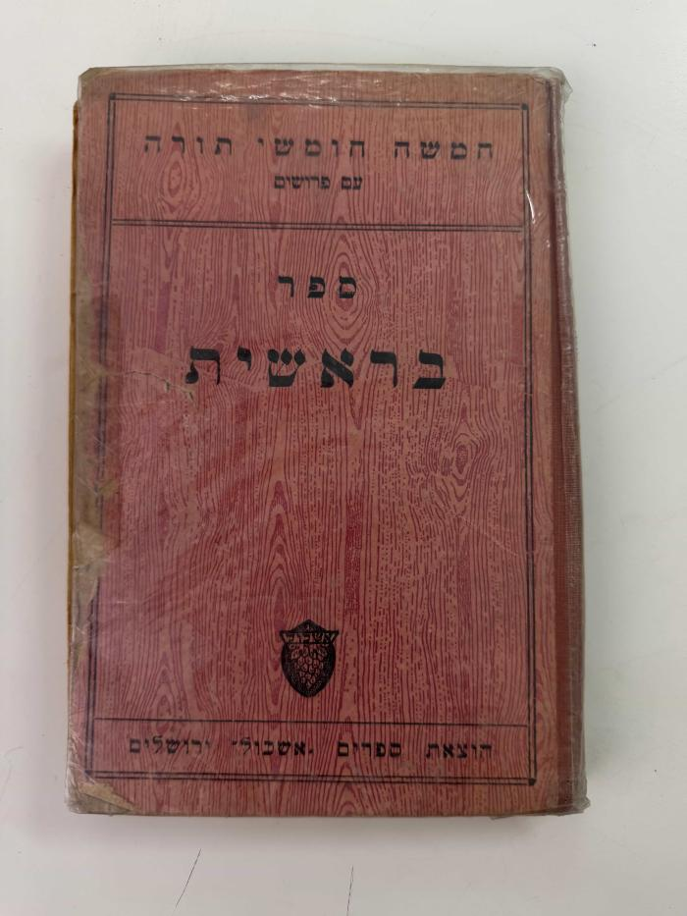
 | Livre de la Genèse (BR13548)
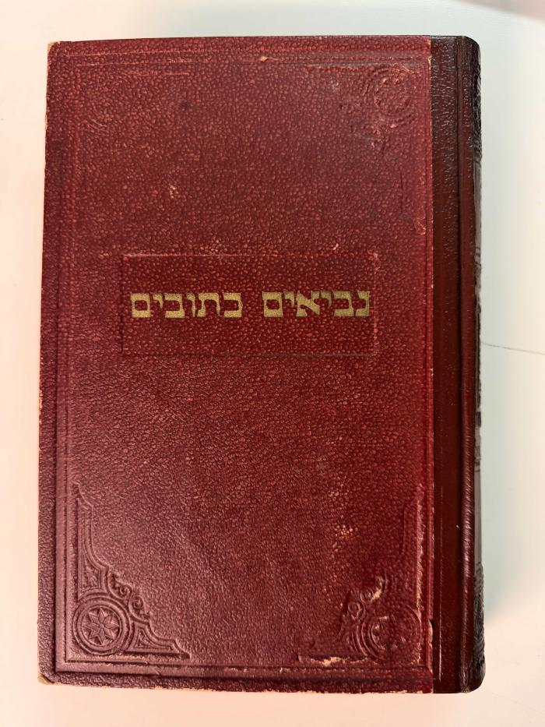
 | Livre des Psaumes et Livre de Job (BR13579)
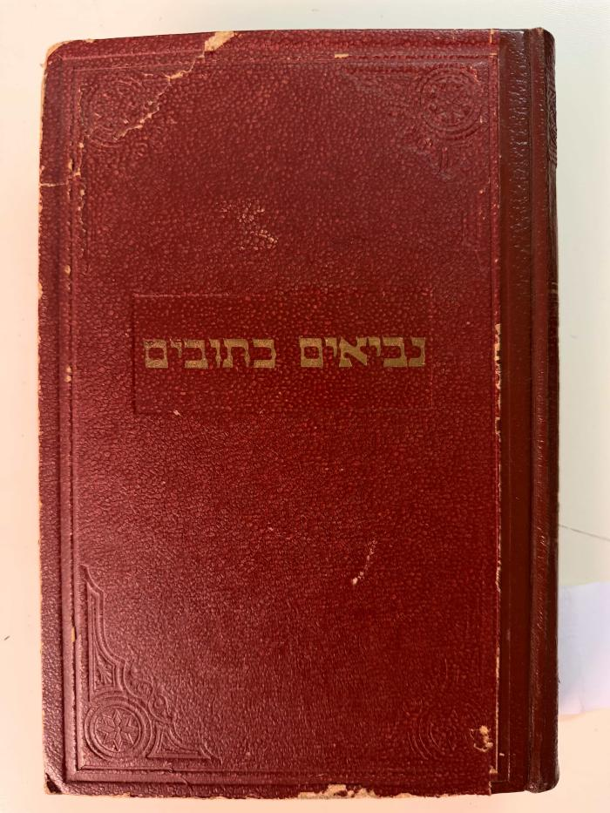
 | Livre Yehoshua Shevatim (BR13551)
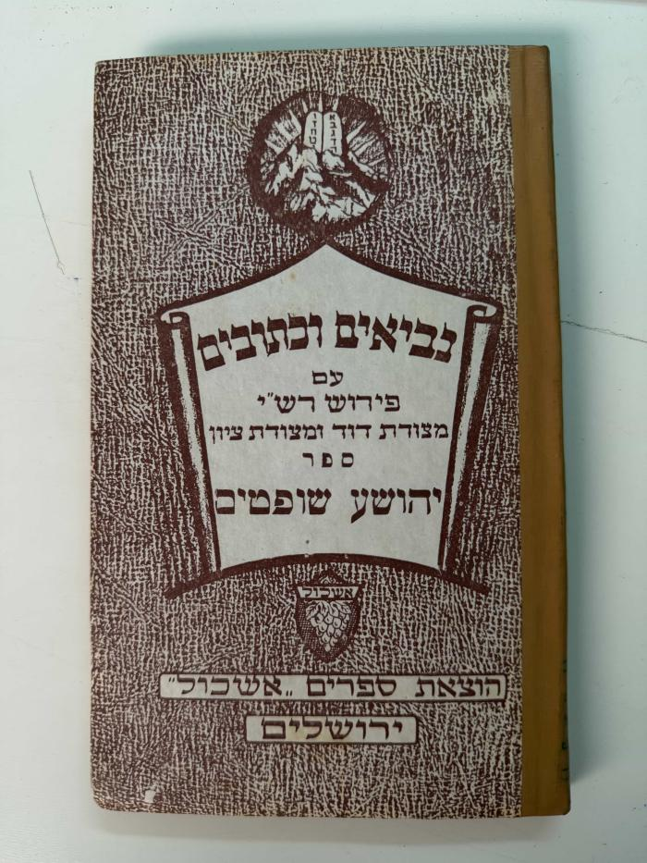
 | Livre Yehoshua Shevatim (BR13558)
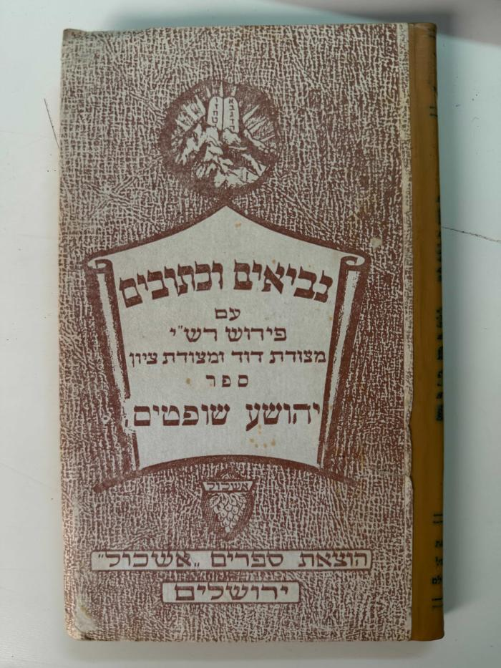
 | Livre Yehoshua Shevatim (BR13560)
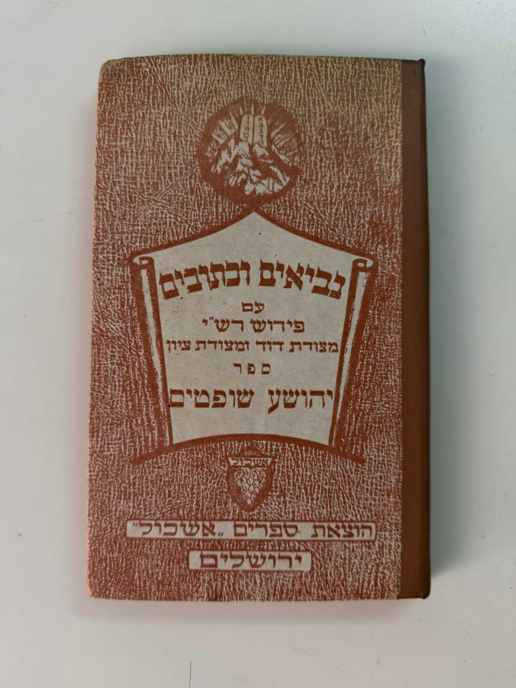
 | Livre Yehoshua Shevatim (BR13586)
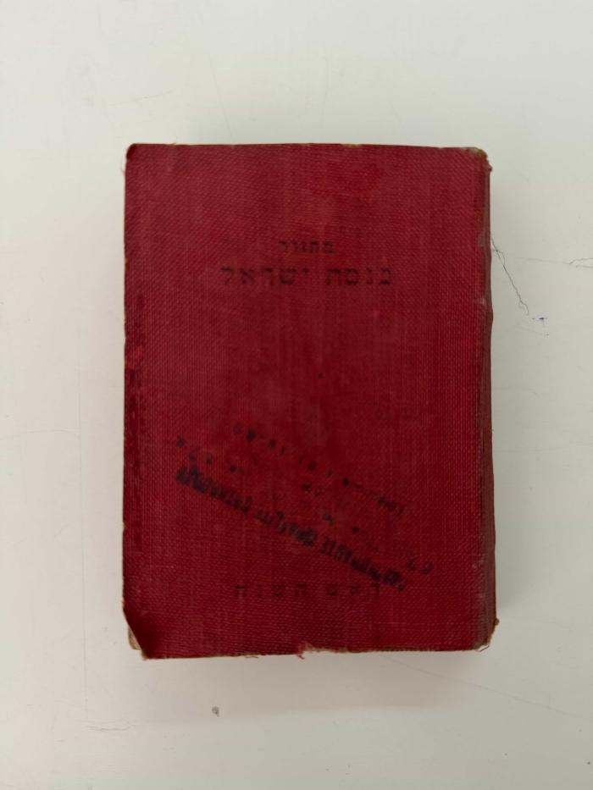
 | Mahzor Keneset Yisraël pour Roch Hachana (BR13568)
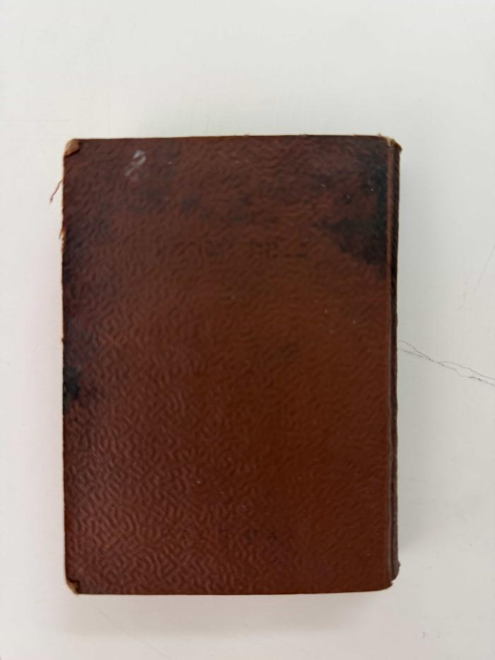
 | Mahzor Keneset Yisraël pour Roch Hachana (BR13569)
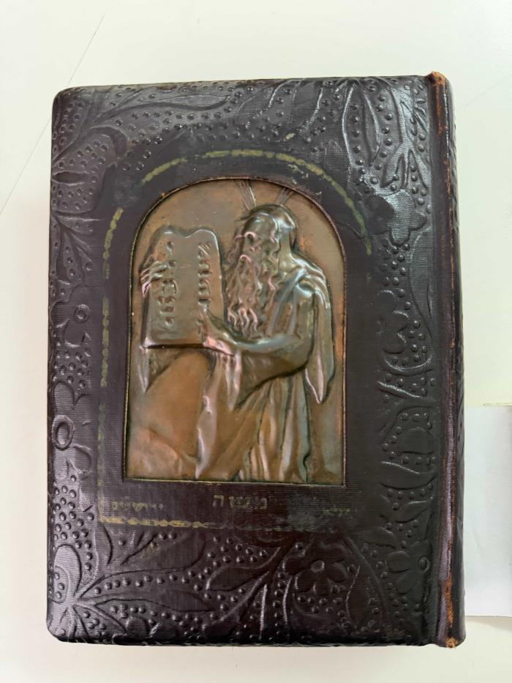
 | Siddour Shirah Hadashah (« Chant nouveau »). (BR13549)
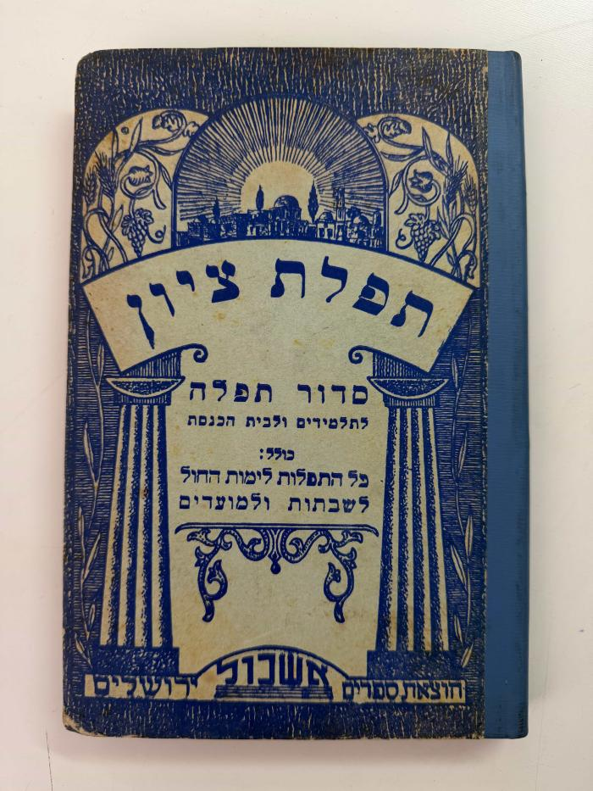
 | Siddour Tefillat Tsion (« Prière de Sion »). (BR13547)
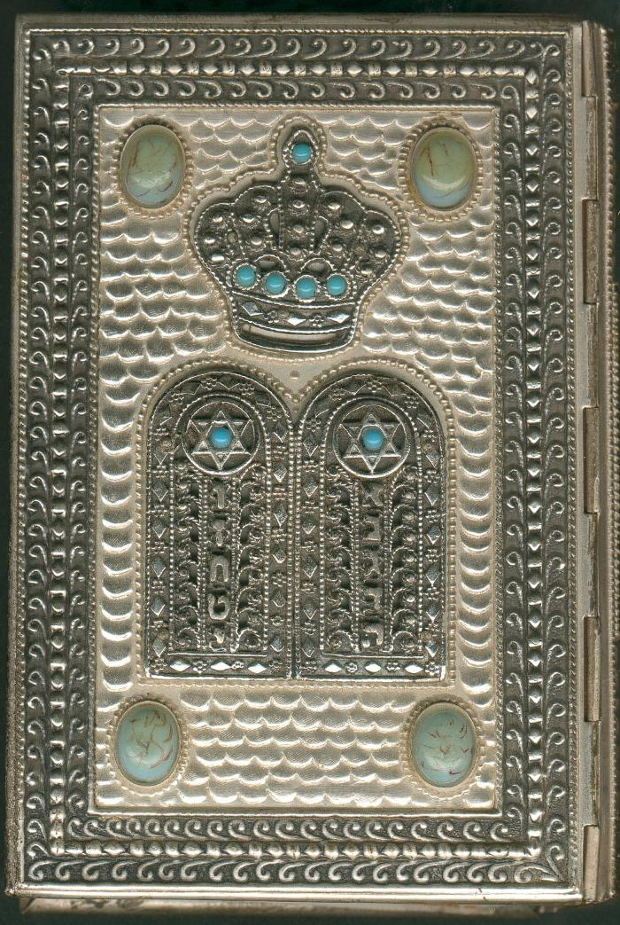
 | Sidour Yerushalaim Hoshalem (04124)
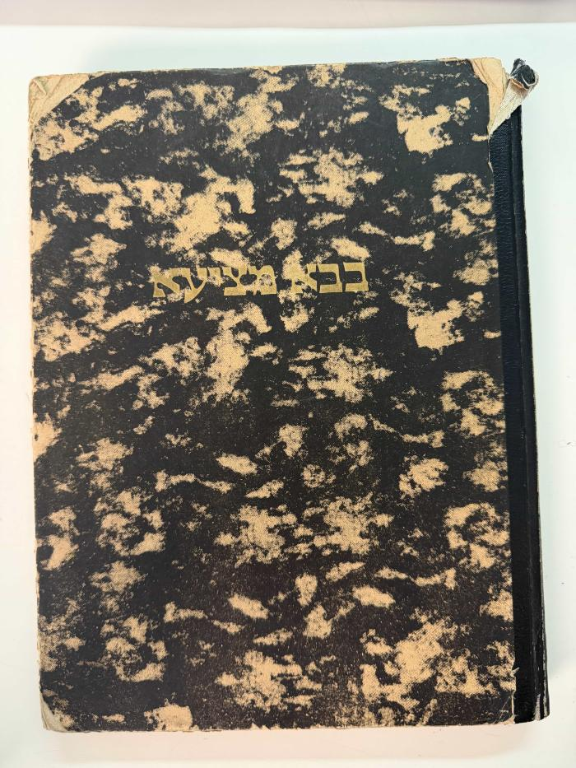
 | Traité Baba Metsia du Talmud de Babylone (BR13562)
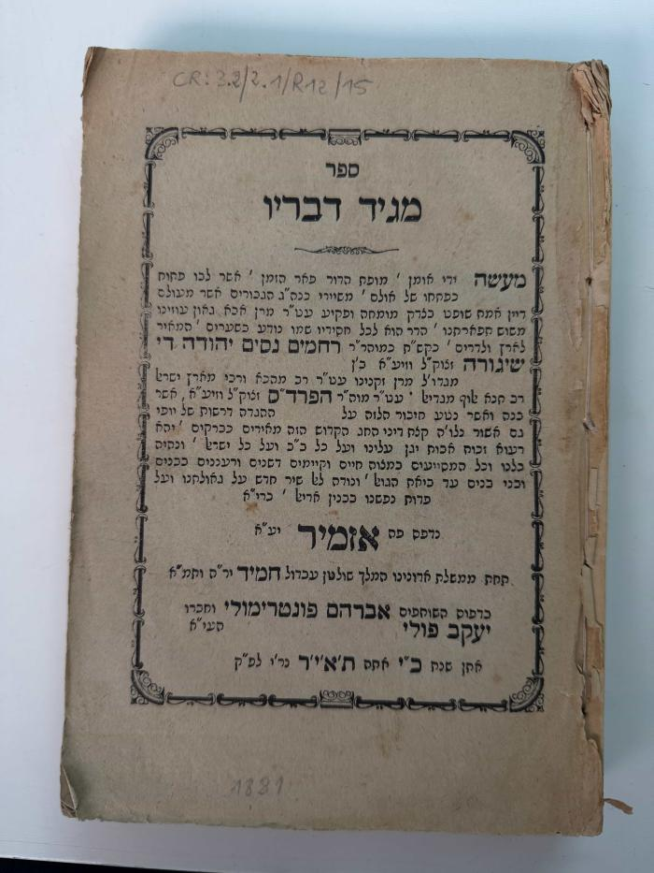
 | Trésor des commentateurs de la Torah. (BR13535)
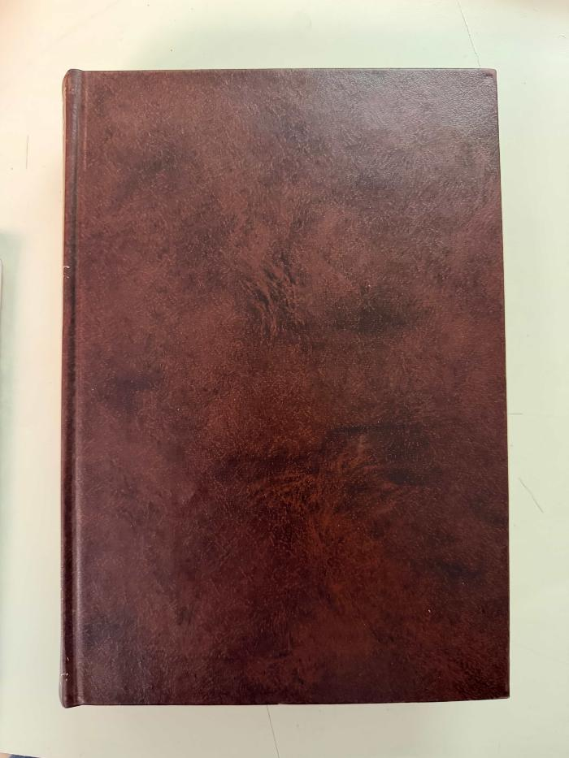
 | Trésor des commentateurs de la Torah. (BR13536)

